상품제안서
옵타움 방향제 필로우 디퓨저 150ml 리드스틱 포함 (향랜덤) | 상품코드: S46598

 |  |  |  |  |  |  | 02-713-8555 | www.synergygift.co.kr
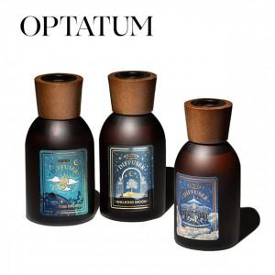 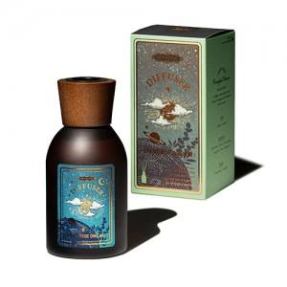 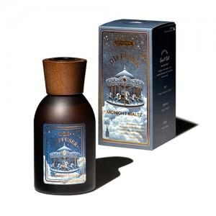

【상세/제작정보】 | <p><span style="font-size: 14pt;">※ 리드스틱 별도 동봉출고</span></p><p><span style="font-size: 18.6667px;">※ 라벨스티커 60*30mm</span></p><p><span style="font-size: 18.6667px;"></span><span style="font-size: 18.6667px;">※</span><span style="font-size: 18.6667px;">​ 향-랜덤출고 상품입니다.</span><span style="font-size: 18.6667px;">&nbsp;</span></p>

【인쇄/포장옵션】 | 스티커 / 포장지포장

【공급단가】 | 수량 | 20~ | 100~ | 300~ | 500~ | 1,000~
*VAT별도 | 단가 | 25,000원 | 24,400원 | 23,400원 | 22,800원 | 22,200원

【상품 URL】 | https://www.synergygift.co.kr:443/src/goods_detail.php?gdno=46598

